Накладная-№3
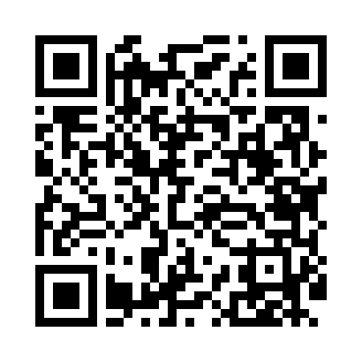
Номер товарно-транспортной накладной: |  |  | Торговый представитель: Kamol aka
Поставщик: Toshkent falcon fly 2 |  |  | Телефон торгового представителя: +998979626299
Дата отгрузки: 24.10.2025 |  |  | Контрагент: Dona zakass
Дата консигнации: |  |  | Адрес:
Доставщик: |  |  | Телефон:
Телефон доставщика:
Время заказа: 24.10.2025 15:27:55
№ | Штрих-код | Название товаров (работ,услуг) | Количество | Количество в кейсе | Цена | Сумма
 |  |  | 10 |  |  | 32.8
1 | 6057901524535 | Пластмассовая мусорная корзина 6383 R DB-152- 453 | 1 | 1 шт. | 7.20 | 7.20
2 | 6057901524528 | Пластмассовая мусорная корзина 6384 DB-152-45 2 | 1 | 1 шт. | 7.20 | 7.20
3 | 6968115000671 | Напольный коврик Bestlove, 38×58 см, DB-63-89 | 8 | 8 шт. | 2.30 | 18.40
Итого: 32.8$|->UZS: 410,000.00

